关系图
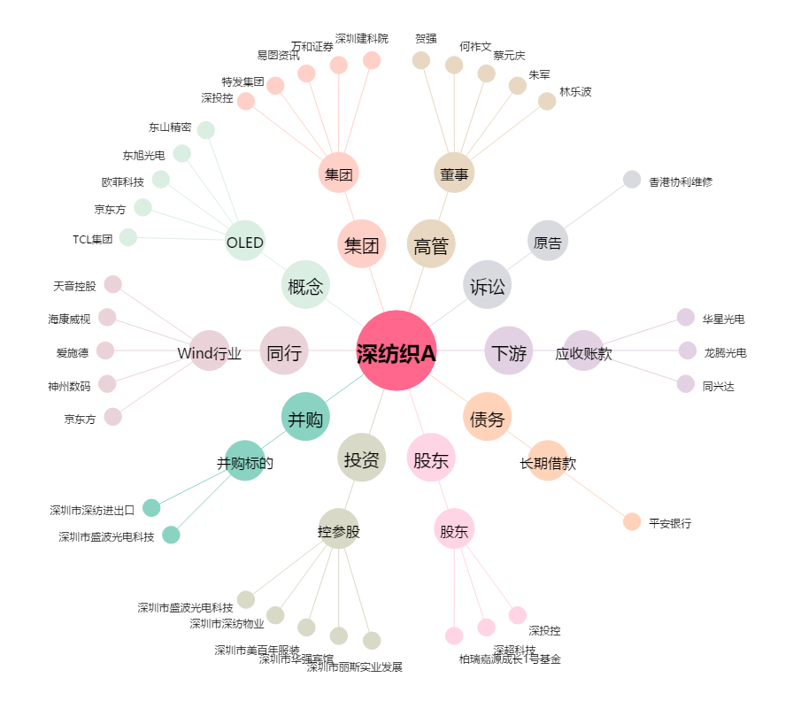
深纺织A[000045.SZ] - 关系概览图

